Sheet1
E
关卡抽象图 |  | 比例尺设定 | 玩家移动速度： | 1m/s | 每个单元格的距离设定： | 6m | 直线移动通关最短时间： |  | 2min
 |  |  |  |  |  |  |  |  |  | A： | 线性流程初始路径
F
 |  |  |  |  |  |  |  |  |  | B： | 第一处半开放挑战场景，炸弹、陷阱等机制在该处引入

A
 |  |  |  |  |  |  |  |  |  | C： | 场景模块之间的连通道路
B
C
D
H
 |  |  |  |  |  |  |  |  |  | D： | 核心挑战场景，且为分层立体结构，可以通过该处进入E、F、G、H区域。该处的挑战主要以阻碍玩家移动的平台、障碍物、陷阱为主。

 |  |  |  |  |  |  |  |  |  | E： | 挑战场景1，着重一种炸弹的运用，突破障碍，解救队友。

 |  |  |  |  |  |  |  |  |  | F： | 挑战场景2，着重一种炸弹的运用，突破障碍，解救队友
G
 |  |  |  |  |  |  |  |  |  | G： | 挑战场景3，着重一种炸弹的运用，突破障碍，解救队友

 |  |  |  |  |  |  |  |  |  | H： | 游戏胜利（逃脱）场景，当游戏进行到一定程度时开启。

 |  |  |  |  |  |  |  |  |  | 场景物品 |  | 说明
 |  |  |  |  |  |  |  |  |  |  |  | 平台，地面
 |  |  |  |  |  |  |  |  |  |  |  | 不可破坏的障碍物
 |  |  |  |  |  |  |  |  |  |  |  | 岩浆/沼泽
 |  |  |  |  |  |  |  |  |  |  |  | 高伤害，带有冲击波偏小的炸弹
 |  |  |  |  |  |  |  |  |  |  |  | 带冲击波定时炸弹，没伤害救队友
 |  |  |  |  |  |  |  |  |  |  |  | 引力弹
 |  |  |  |  |  |  |  |  |  |  |  | 可破坏，可移动障碍物
 |  |  |  |  |  |  |  |  |  |  |  | 可破坏，不可移动障碍物
 |  |  |  |  |  |  |  |  |  |  |  | 队友
 |  |  |  |  |  |  |  |  |  |  |  | 玩家出生/复活点
 |  |  |  |  |  |  |  |  |  |  |  | 游戏胜利/结束点
 |  |  |  |  |  |  |  |  |  |  |  | 更高一层的平台/地面

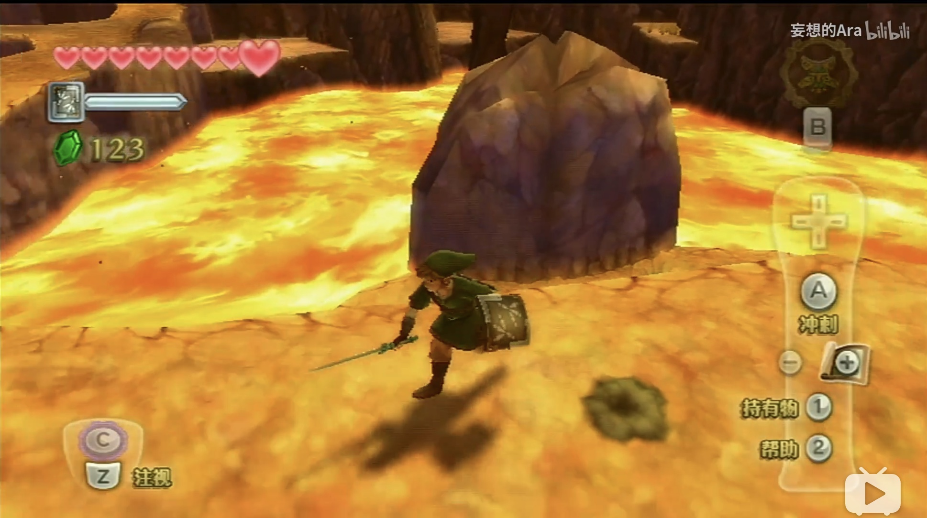
 | 关卡介绍与美术需求细则
 |  |  |  |  |  |  |  | 游戏关卡场景目前设定为在充满岩浆的洞穴内，参考《塞尔达：天空之剑》

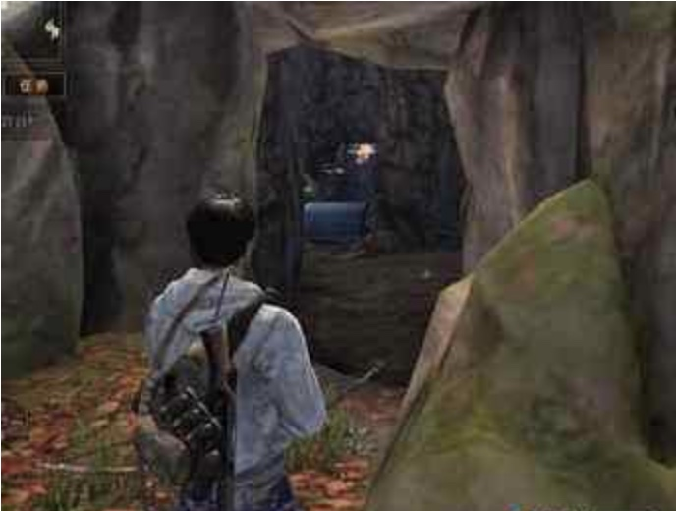
 |  |  |  |  |  |  |  | 关卡模块A为一处隧道，主要起到在游戏初期限制玩家行动，给予玩家单一目标防止玩家产生漫无目的，手足无措等情况的作用

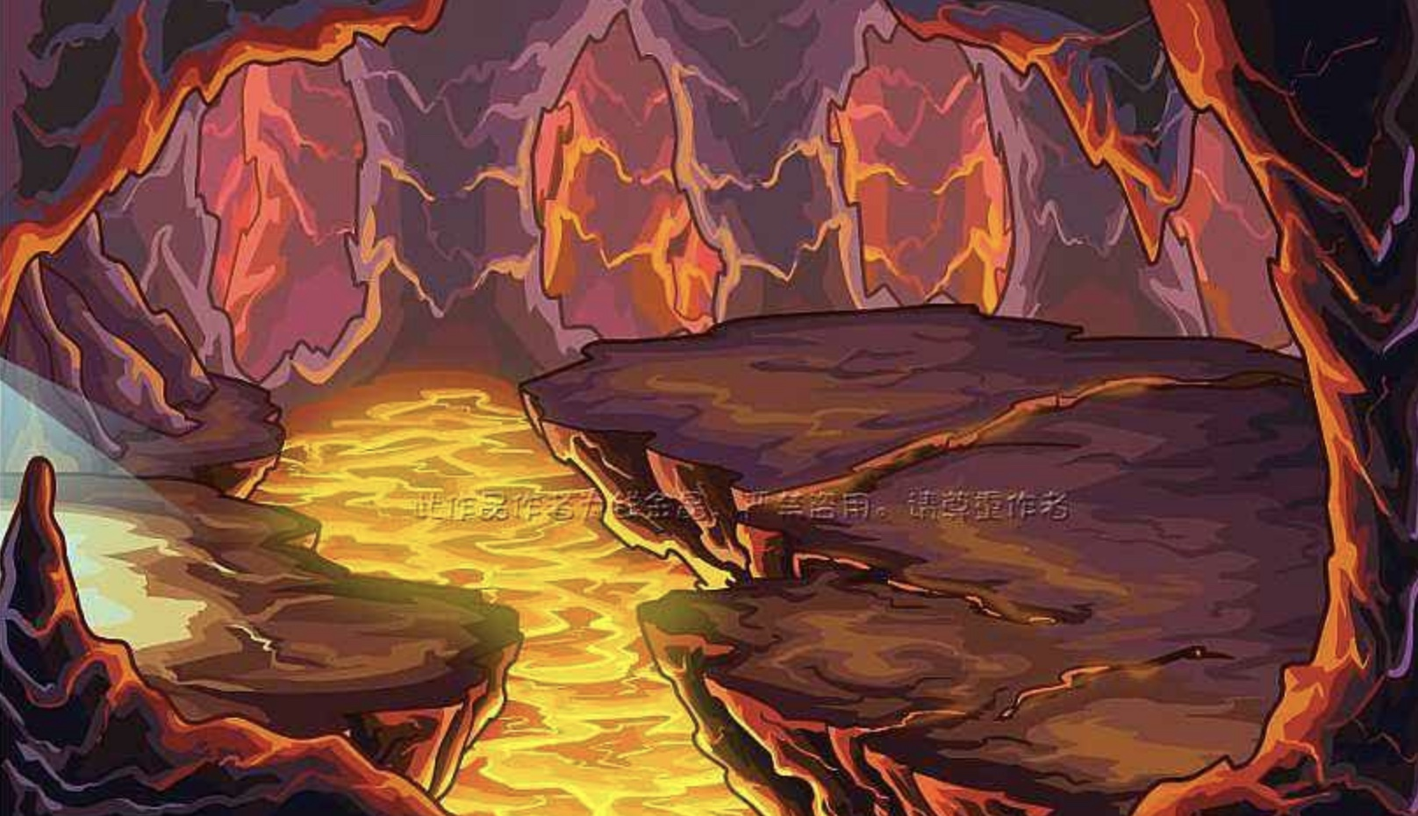
 |  |  |  |  |  |  |  | 当玩家使用炸弹炸开阻挡A和B之间的障碍物后，A、B连通，在B关卡模块中，所有炸弹种类都会出现，主要起到教会玩家使用炸弹的技巧

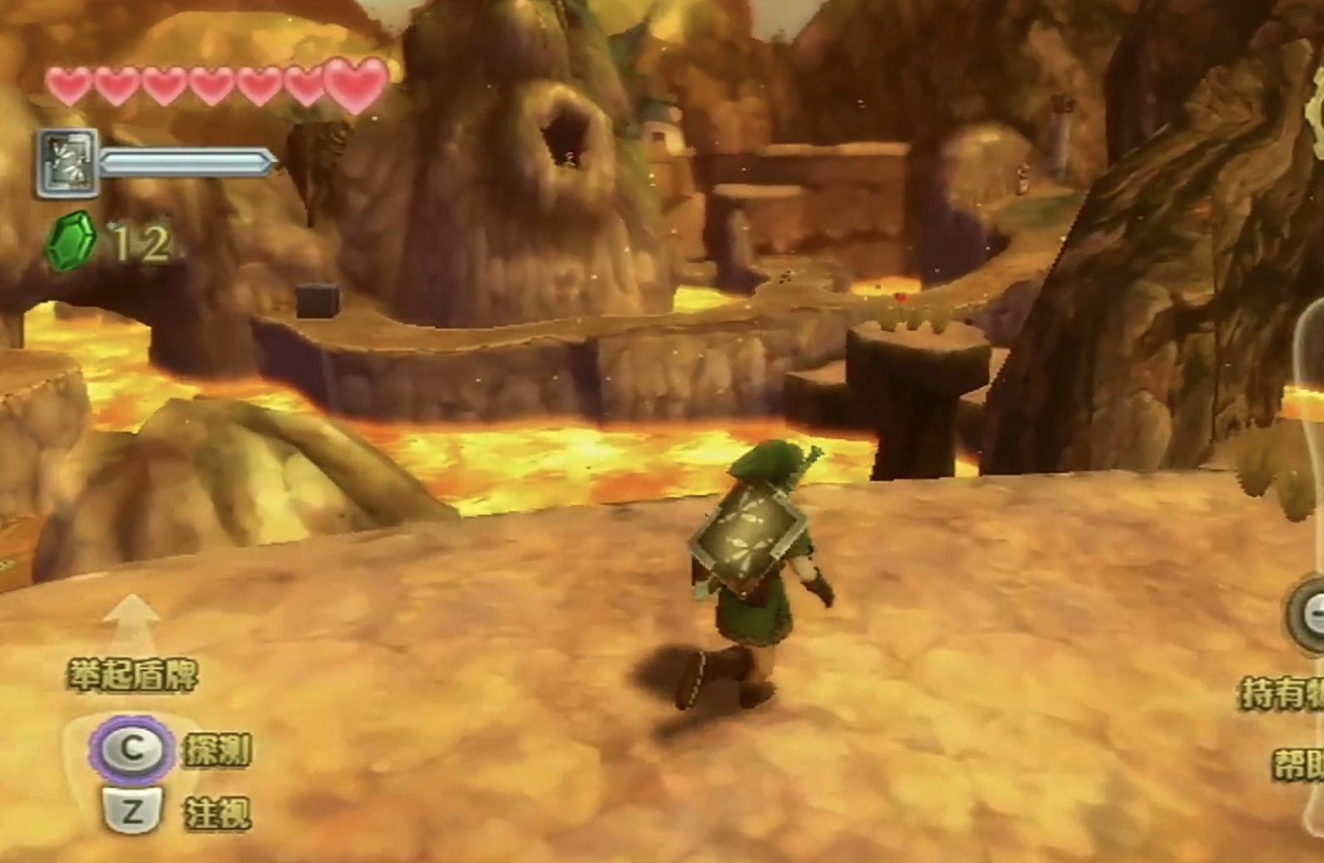
 |  |  |  |  |  |  |  | 关卡D模块主要是作为多个关卡模块的连通作用
 |  |  |  |  |  |  |  | 在该关卡中，会着重散布一些炸弹
 |  |  |  |  |  |  |  | 玩家在该关卡中的活动主要以平台跳跃和收集为主

